ANAMNESE

 | NOME | EDUARDA CARVALHO |  |  |  | OBSERVAÇÕES
 | DATA NASCIMENTO | 1987-12-07 | IDADE | 38 |  | ALIMENTOS QUE NÃO GOSTA, TRANSITO INTESTINAL, CICLO MESNTRUAL,ETC…
 | SEXO | 1
 | ETNIA | 0
 | PROFISSÃO
 | CONTACTO TELEFÓNICO
 | E-MAIL
 | MOTIVO DA CONSULTA
 | SEGUIMENTO EM NUTRIÇÃO?
 | ALERGIAS/INTOLERÂNCIAS ALIMENTARES
 | DESPORTO

 | HISTÓRIA ALIMENTAR |  |  |  |  |  |  | HISTÓRIA ALIMENTAR |  | HISTÓRIA ALIMENTAR

 | 1ªCONSULTA |  |  |  | 2022-05-03 |  |  | 2ª CONSULTA |  | 3ª CONSULTA
HORAS/LOCAL | PEQUENO-ALMOÇO |  |  |  |  |  | HORAS/LOCAL | PEQUENO-ALMOÇO | HORAS/LOCAL | PEQUENO-ALMOÇO

HORAS/LOCAL | MERENDA DA MANHÃ |  |  |  |  |  | HORAS/LOCAL | MERENDA DA MANHÃ | HORAS/LOCAL | MERENDA DA MANHÃ

HORAS/LOCAL | ALMOÇO |  |  |  |  |  | HORAS/LOCAL | ALMOÇO | HORAS/LOCAL | ALMOÇO

HORAS/LOCAL | MERENDA DA TARDE |  |  |  |  |  | HORAS/LOCAL | MERENDA DA TARDE | HORAS/LOCAL | MERENDA DA TARDE

HORAS/LOCAL | JANTAR |  |  |  |  |  | HORAS/LOCAL | JANTAR | HORAS/LOCAL | JANTAR

HORAS/LOCAL | CEIA |  |  |  |  |  | HORAS/LOCAL | CEIA | HORAS/LOCAL | CEIA

OBSERVAÇÕES AO ACONSELHAMENTO |  |  |  |  |  |  | OBSERVAÇÕES AO ACONSELHAMENTO |  | OBSERVAÇÕES AO ACONSELHAMENTO
HIDRATAÇÃO |  |  |  |  |  |  | HIDRATAÇÃO |  | HIDRATAÇÃO

ANTROPOMETRIA
 | AVALIAÇÃO DA COMPOSIÇÃO CORPORAL

 | Data de Nascimento: | 1987-12-07 | Classificação de IMC (Segundo OMS)
 | Idade: | 38 | Baixo Peso | <18,5
 |  |  | Normoponderal | 19 - 24,5
 |  |  | Excesso de Peso | 25-30
 |  | 1ª CONSULTA | Obesidade | >30
 | Avaliação Antropométrica
 | Peso (kg) |  | Classificação IMC- Percentis pediatria
 | Altura (cm) |  | Baixo Peso | <1 sd - 3rd
 | Altura (m) | 0 | Normoponderal | 3rd e 15th/ 15th e 25th / 25th e 50th | 50th e 75th /75th e 85th
 | IMC | #DIV/0! | Excesso de Peso | 85th - 95th | 95th e 97th
 | Perímetros - SOMA | 0 | Obesidade | 97th e 99th | >= 99th
 | Perímetro da Cintura (cm)
 | Perímetro do Braço (cm)
 | Perímetro da Anca (cm) |  | Classificação IMC Lipschitz Idosos
 | Perímetro da Coxa (cm) |  | Baixo Peso | <22
 | Perímetro Geminal (cm) |  | Normoponderal | 22 - 27
 | Pregas |  | Excesso de Peso / Obesidade | >27
 | Prega Tricipital (mm)
 | Prega Subescapular (mm)
 | Prega Bicipital (mm)
 | Prega Iliocristal (mm) |  | PESO IDEAL MULHERES: | -20.5
 | Prega Supraespinal (mm) |  | PESO IDEAL HOMENS | -58
 | Prega Abdominal (mm) |  |  |  | Se Idade >45
 | Prega Geminal (mm) |  | PESO REFERÊNCIA MULHERES | -90.16 | -88.83
 | Prega Crural (mm) |  | PESO REFERÊNCIA HOMENS | -94.9 | -93.5
 | Prega Peitoral (mm)
 | Soma das Pregas | 0 | RECOMENDAÇÕES | MULHERES | HOMENS
BIOIMPEDÂNCIA | %MASSA GORDA |  | % ÁGUA CORPORAL | 45-60% | 50-65%
 | KG MASSA MAGRA |  | GORDURA VISCERAL | 1-12 SAUDÁVEL
 | % Água Corporal |  | MASSA GORDA | 20-30% | 8-20 %
 | Gordura Visceral
ANTROPOMETRIA | %MASSA GORDA
 | KG MASSA MUSCULAR
 |  |  | Valores de Referência %MG- Não Atletas
 |  |  | HOMENS | Não recomendado | Limite Inferior | Médio | Limite Superior | Obesidade
 |  |  | 18-40 Anos | <8 | 8 | 13 | 22 | >22
 |  |  | 40-60 Anos | <10 | 10 | 18 | 25 | >25
 | Adultos |  | >60 Anos | <10 | 10 | 16 | 23 | >23
 | %Massa Gorda |  | MULHERES | Não recomendado | Limite Inferior | Médio | Limite Superior | Obesidade
 | atletas |  |  | 8-15 ATLETA
 | Evans, et.al [Mulheres] | 9.00 | 18-40 Anos | <20 | 20 | 28 | 35 | >35
 | Whiters, et.al | 0.49 | 40-60 Anos | <20 | 25 | 32 | 38 | >38
 | Carter, et.al |  | >60 Anos | <25 | 25 | 30 | 35 | >35
 | Reilly, et.al [Homens Futebol] | 5.17
 | jackson et. al homens | -0.43
 | jackson et. al mulheres | 1.21
 | Mulheres, Não atletas
 | Peterson, et.al | #DIV/0! | Valores de Referência %MG- Atletas
 | Jackson, et. al | 4.32 | HOMENS | Baixa | Média | Elevada
 | Deurenberg, et al | #DIV/0! | 18-40 Anos | 5 | 10 | 15
 | Sun et. al | #DIV/0!
 | Média |  | 40-60 Anos | 7 | 11 | 18
 |  |  | >60 Anos | 9 | 12 | 18
 | Homens, Não atletas |  | MULHERES | Baixa | Média | Elevada
 | Peterson, et. al | 25.38 | 18-40 Anos | 16 | 23 | 28
 | Jackson, et.al | -1.32 | 40-60 Anos | 20 | 27 | 33
 | Deurenberg, et.al | #DIV/0! | >60 Anos | 20 | 27 | 33
 | SUN et.al | 25.38
 | Média
 |  |  | Valores de Referência GRVIDEZ
 | Kg de Massa Muscular |  | Baixo Peso | 12,5 Kg a 18Kg de aumento
 | Lee, et. al [Mulheres] Peso | -7.02 | Normoponderal | 11,5Kg a 16Kg
 | Lee, et. al [Homens] Peso | -0.42 | Excesso de Peso | 7Kg a 11,5Kg
 |  |  | Obesidade | 5 a 9Kg
 | Lee, et. al [homens] | -1.58
 | Lee, et. al [mulheres] | -3.98
 | Jovens
 | Kg de Massa Muscular
Rapaz | Poortmans, et.al 7-17 Anos | 7.73
Rapariga | Poortmans, et.al 7-17 Anos | 5.17

 | %Massa Gorda
 | Feminino
 | Slaughter, et al | 5.1
 | Slaughter, et al | 9.70
 | Brook, et al (1-11 Anos) | #NUM!
 | Deurenberg, at al. (<15 Anos) | #DIV/0!
 | Masculino
 | Slaughter, et al | 1.00
 | Slaughter, et al | 1.70
 | Brook, et al (1-11 Anos) | #NUM!
 | Deurenberg, at al. (<15 Anos) | #DIV/0!

Perímetro Braço Corrigido |  | -10
Perímetro da Coxa Corrigido |  | -10
Perímetro do Gémeo Corrigido |  | -10

NECESSIDADES ENERGÉTICAS
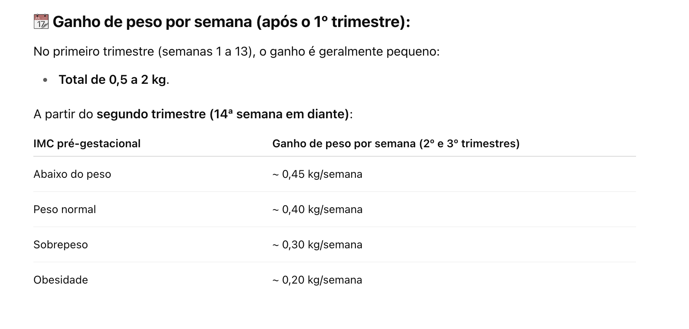
 | Gasto Energético Basal

 | Jovens 3-18Anos
 | Schofield 3-10 Rapaz | 414.90
 | Schofield 3- 10 Rapariga | 371.30
 | Schofield 10-18 Rapaz | 515.50
 | Schofield 10-18 Rapariga | 200.00
 | FAO 3-10 Rapaz | 495.0
 | FAO 3-10 Rapariga | 499.0
 | FAO Rapaz 10-18 Anos | 746
 | FAO Rapariga 10-18 Anos | 217
 | NE (Kcal)

 | Jovens Obesidade 3-18Anos
 | Lazzer Rapaz | -484.4
 | Lazzer Rapariga | -697.6
 | NE (Kcal)

 | Adultos
 | Harris Benedict Homens | -191.1
 | Harris Benedict Mulheres | 477.4

 | FAO 18-29 Anos Homens | 717.00
 | FAO 18-29 Anos Mulheres | 35.00
 | FAO 30-65 Anos Homens | 901.00
 | FAO 30-65 Anos Mulheres | 865.0

 | Cuningham, et al. | 370.00

 | Tem-haaf, et al. | -88.60
 | Tem-haaf, et al. | 484.26

 | Ad Mifflin-St.Jeor, et al. | 413.00

 | NE (Kcal)

 | Gasto energético Total
 | GET = NE X FA

 |  | Objetivo do Plano
 | GET =

 | Fatores de Atividade
 | PAL Adultos (FAO) |  | PAL Crianças | Leve | Moderada | Intensa
 | <1,40 : Muito sedentário |  | 1-5Anos | 1.45 | 1.6 | -
 | 1,40- 1,69 : Sedentário |  | 6 - 13 Anos (H) | 1.55 | 1.75 | 1.95
 | 1,70- 1,99 : Moderada |  | 6-13 Anos (M) | 1.5 | 1.7 | 1.9
 | 2- 2,40 : Vigorosa |  | 14-18Anos (H) | 1.6 | 1.8 | 2.05
 | >2,40: Extrema |  | 14-18 Anos (M) | 1.45 | 1.65 | 1.85

PPT BWIZER | PAL ADULTOS
 | 1,2 : Sedentário / Pouco ou nenhum exercício
 | 1,375 : Aividade Leve / Exercício Leve 1-3x por semana |  | Fatores de Stress
 | 1,55 : Atividade Moderada / 6-7x por semana |  | 1,2 : Lesão pequena/ cirurgia/ fratura
 | 1,725 : Muito Ativo / Treinos bidiários ou HIIT todos os dias |  | 1,5 : Infeçao/ Trauma com cirurgia
 | 1,9 : Extremo / HIIT bidiário ou treinos pra competições endurance
 |  |  | GRAVIDEZ | 91.42 |  | Kcal para IMC normal
 | Fórmula de Bolso: 30 Kcal/MIG/Dia + Gasto da Atividade Física |  |  | 145.9 |  | Kcal para Obesidade
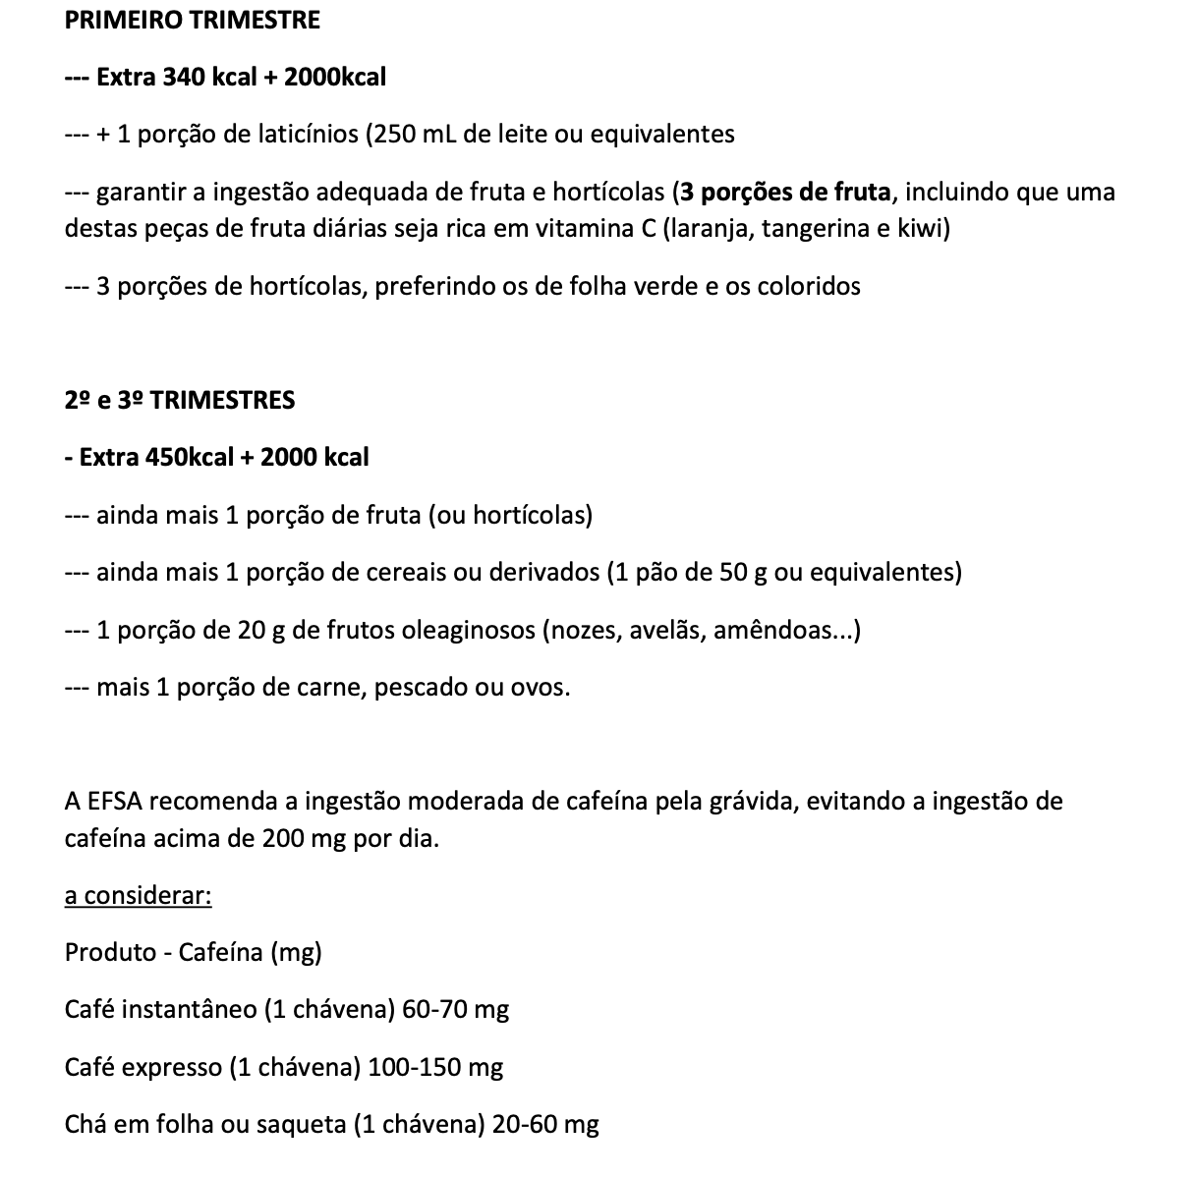
 | HIDRATAÇÃO |  |  | E63*semanas de gravidez + 180
 | Fórmula de Bolso : (30ml *kg)/1000 | 0 |  |  |  | ´+ 2 º e terceiro trimestre

PLANO ALIMENTAR

 |  | PLANO ALIMENTAR

 |  |  | Eduarda Carvalho
 |  |  | 2022-10-20

 |  |  |  |  | LISTA DE COMPRAS
PEQUENO-ALMOÇO
Opção 1

Opção 2

MERENDA DA MANHÃ
Opção 1

Opção 2

ALMOÇO e JANTAR

 | 1/2 prato com hortícolas cozinhados ou frios

Bebida | Água
Sobremesa | 1 porção de fruta

MERENDA DA TARDE
Opção 1

Opção 2

2ª MERENDA DA TARDE

CEIA

RECOMENDAÇÕES

 |  | EDUARDA CARVALHO | Nutricionista
 |  |  | Contacto Telefónico: 910175422
 |  |  | ´@nutri_eduarda | CP: 5084N

MATERIAIS
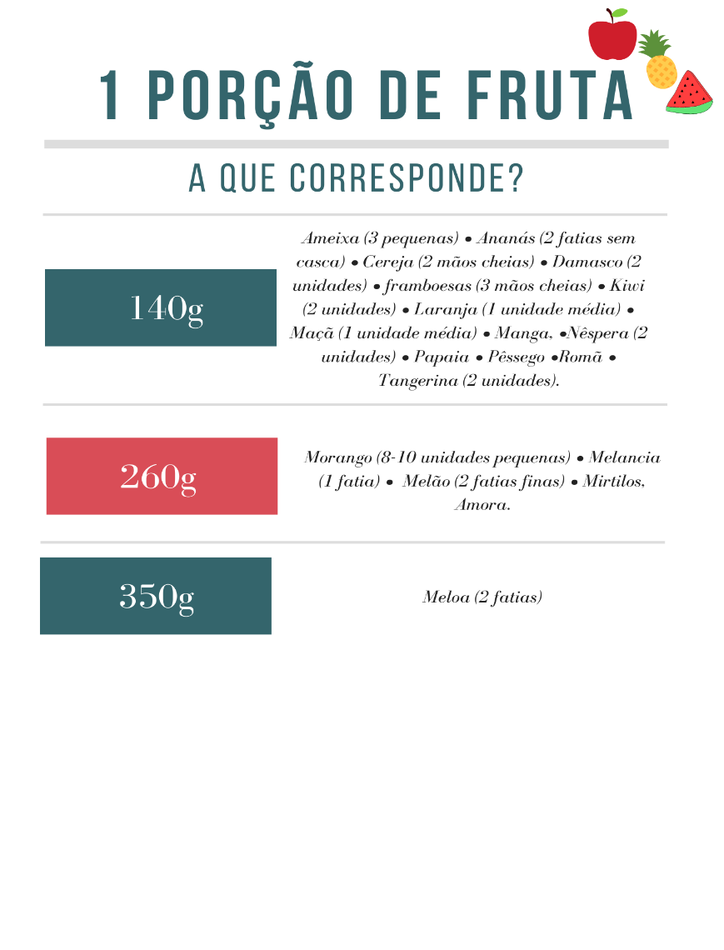

 |  |  |  |  | 1 PORÇÃO DE FRUTA
 |  |  |  |  | A que corresponde?

 |  |  |  | 140g |  | Ameixa (3 pequenas) • Ananás (2 fatias sem casca) • Cereja (2 mãos cheias) • Damasco (2 unidades) • framboesas (3 mãos cheias) • Kiwi (2 unidades) • Laranja (1 unidade média) • Maçã (1 unidade média) • Manga, •Nêspera (2 unidades) • Papaia • Pêssego •Romã • Tangerina (2 unidades). 1 banana (120g)

 |  |  |  | 260g |  | Morango (8-10 unidades pequenas) • Melancia (1 fatia) • Melão (2 fatias finas) • Mirtilos, Amora.

 |  |  |  | 350g |  | Meloa (2 fatias)

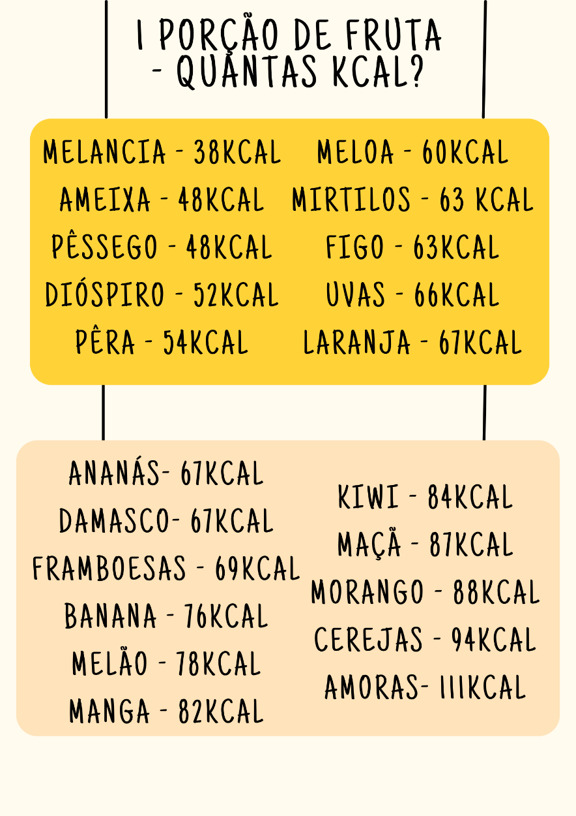
 |  |  |  |  |  | Quantas Kcal corresponde 1 porção de fruta

 |  |  |  | melancia - 38kcal ameixa - 48kcal pêssego - 48kcal dióspiro - 52kcal pêra - 54kcal |  | meloa - 60kcal mirtilos - 63 kcal figo - 63kcal uvas - 66kcal laranja - 67kcal | ananás- 67kcal damasco- 67kcal framboesas - 69kcal banana - 76kcal melão - 78kcal manga - 82kcal | kiwi - 84kcal maçã - 87kcal morango - 88kcal cerejas - 94kcal amoras- 111kcal

 |  |  |  |  | 1 PORÇÃO DE FRUTOS SECOS - 30g
 |  |  |  |  | A que corresponde?

 |  |  |  | 15 AMÊNDOAS - 20 AVELÃS - 18 CAJUS - 38 PISTÁCIOS - 6 CASTANHAS DO BRASIL - 33 AMENDOINS - 12 NOZES

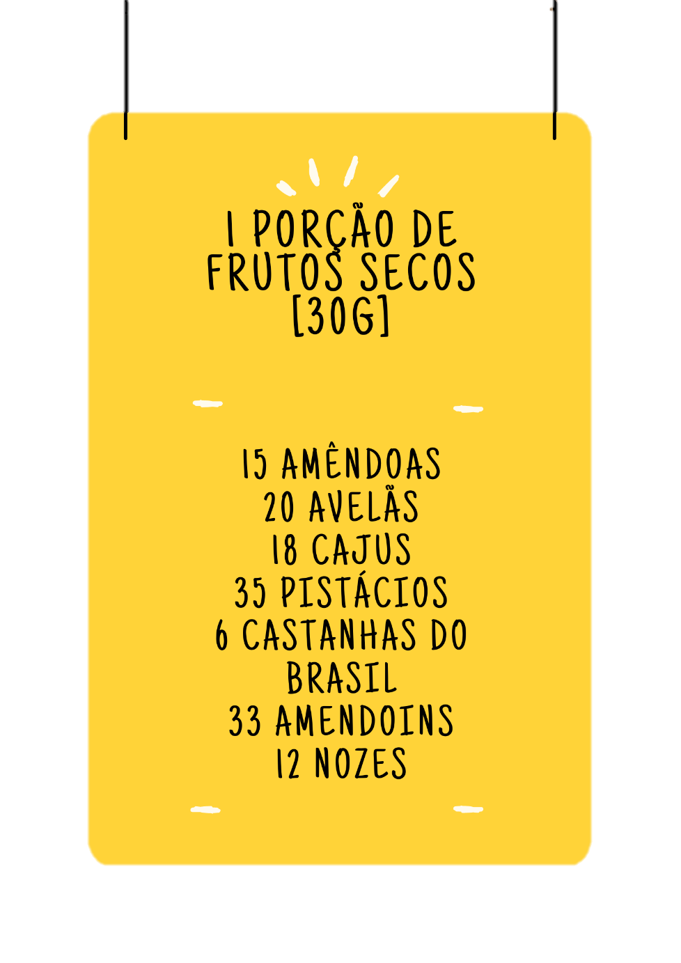

 |  |  |  | QUANTIFICAÇÃO ALIMENTAR

 |  |  |  | HIDRATOS DE CARBONO
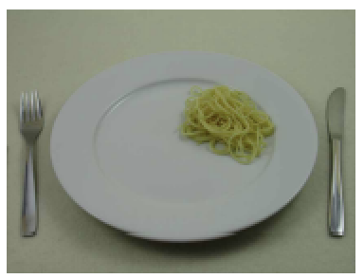
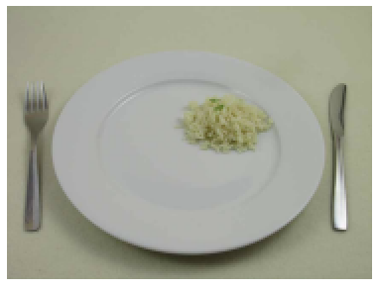
 |  |  | 55g

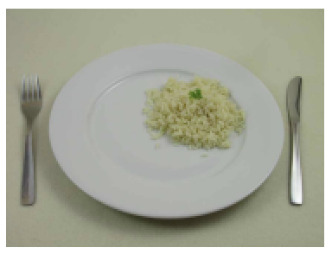
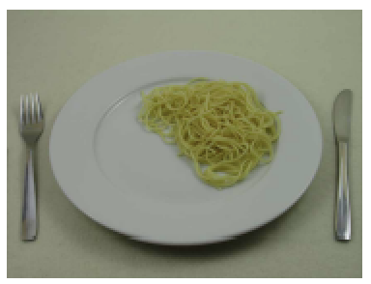

 |  |  | 75g

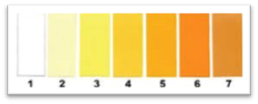

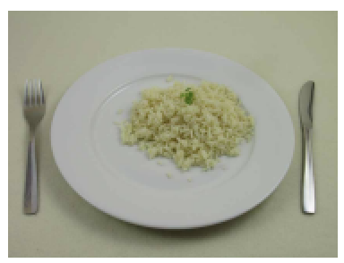
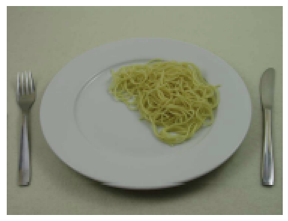
 |  |  | 110g. Arroz 143

 | VEGETARIANOS
Equivalente para 125g carne e 150g pescado ---: 250g de tofu OU 125g de seitan OU 100g de soja OU (200g de leguminosas + 55g de arroz integral/massa de leguminosas +1 ovo, e apenas meia porção de fruta de sobremesa)
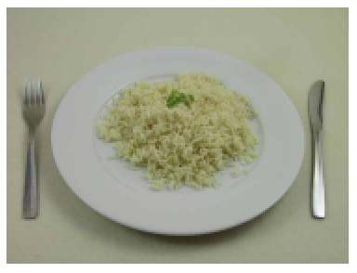
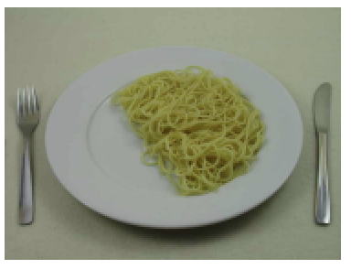
 |  |  | 165g. Arroz 227

 | EQUIVALÊNCIAS REFEIÇÕES PRINCIPAIS
5,5 colheres de Sopa (110g) de arroz ou massa cozinhados (40g em cru) OU 1 batata média (120g) ;3 colheres de sopa (55g) de arroz ou massa cozinhados (20g em cru) OU 1 batata pequena (60g);8 colheres de sopa (165g) de arroz ou massa cozinhados (66g em cru) OU 4 batatas pequenas (180g); 11 colheres de Sopa (220g) de arroz ou massa cozinhados (88g em cru) OU 2 batatas médias (240g) ;16,5 colheres de Sopa (330g) de arroz ou massa cozinhados (129g em cru) OU 3 batatas médias (360g)

 |  |  |  | PROTEÍNA
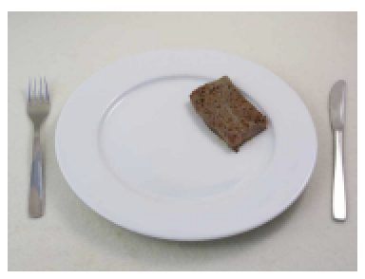
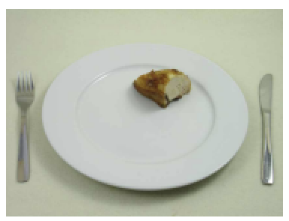
75gr de carne cozinhada (90g em cru) OU 90g de pescado cozinhado (105g em cru) OU 3 Ovos; 100gr de carne cozinhada (120g cru) OU 120g (145g) de pescado cozinhado OU 4 Ovos; 125gr de carne cozinhada (150g em cru) OU 150g de pescado cozinhado (180g em cru) OU 5 Ovos |  |  | 75g



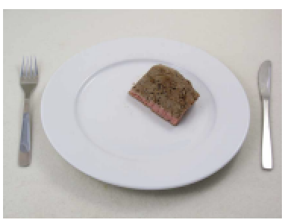
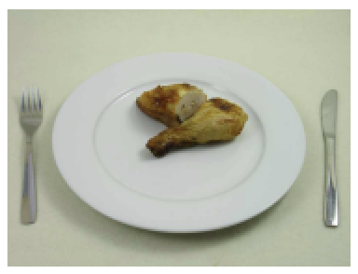

PHISIOCLINIC |  |  | 100g
Contacto Telefónico: 916294195
´@_phisioclinic_ |  | nutricao@phisioclinic.pt



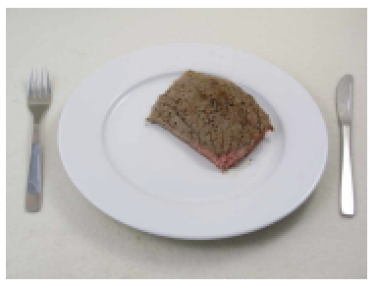
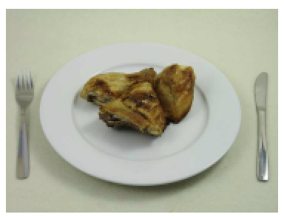
NUTRIÇÃO AURANUA |  |  | 189g/240
Contacto Telefónico: 928133743
´@auranua.com_ |  | info.auranua@gmail.com
´@nutri_eduarda
www.auranua.com

 |  |  | 150g

ACONSELHAMENTO PEDIATRIA
 | O MEU PLANO ALIMENTAR
 |  | Eduarda Carvalho
 |  | DATA |  | 2022-10-20


 |  |  |  |  |  | LISTA DE COMPRAS

 |  |  |  |  | ESSENCIAIS

 |  |  |  |  | ESSENCIAIS

REFEIÇÕES:

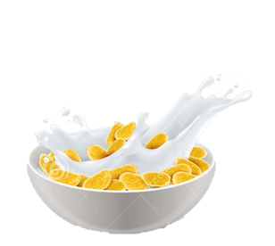

PEQUENO-ALMOÇO
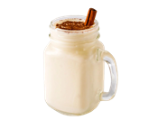
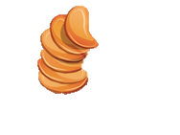
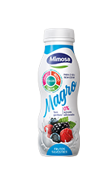


MERENDA DA MANHÃ

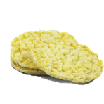

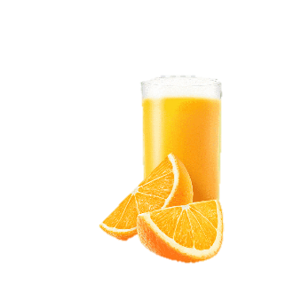

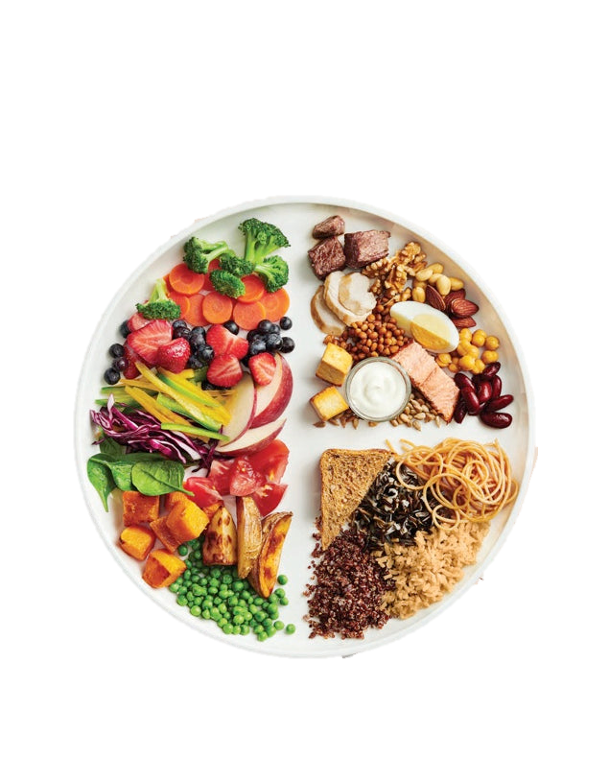
ALMOÇO e JANTAR

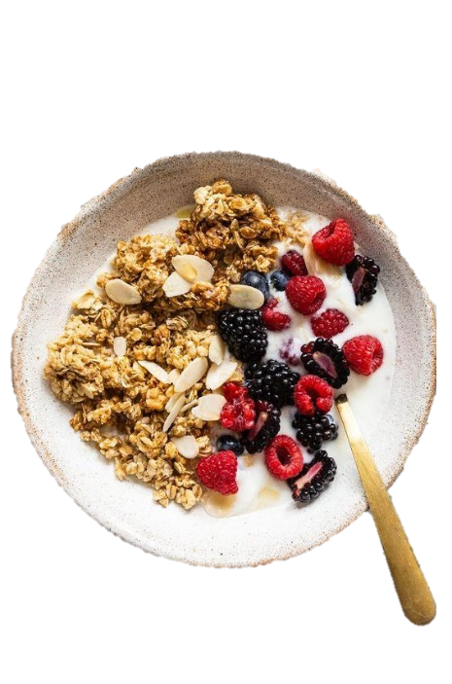

MERENDA DA TARDE
Opção 1

Opção 2

2ª MERENDA DA TARDE

CEIA

RECOMENDAÇÕES

 |  | EDUARDA CARVALHO | Nutricionista
 |  |  | Contacto Telefónico: 910175422
 |  |  |  | CP: 5084N

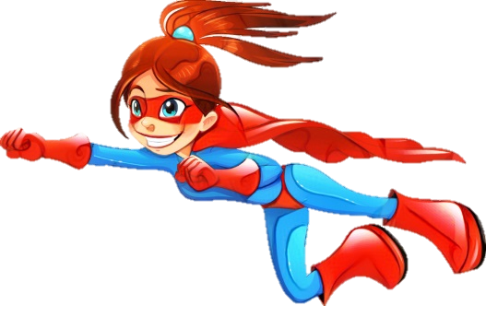
 | OS MEUS DESAFIOS
 |  | Leonor Gonçalves
 |  | DATA |  | 2022-10-21

 |  | QUANTIDADES DO PEQUENO-ALMOÇO

 |  | NÃO REPETIR O PRATO

 |  | NÃO COMER PÃO AO ALMOÇO

 |  | CONTROLAR QUANTIDADES DO JANTAR

1
 | ISAK RESTRICTED PROFORMA |  |  |  |  |  |  |  |  | ISAK PROFORMA PRINTOUT

 | Name | E |  |  |  |  |  |  |  |  | Name | E
 | Surname | C |  |  |  |  |  |  |  |  | Surname | C
 | Country | PORTUGAL |  |  |  |  |  |  |  |  | Country | PORTUGAL
 | Ethnicity (Asian=1; African-American=2; Caucasian=3) | 3 |  |  |  |  |  |  |  |  | Sport | GYM
 | Sex (male=1, female=2) | 2 |  |  |  |  |  |  |  |  | Date of Measurement | 08/05/2023
 | Sport | GYM |  |  |  |  |  |  |  |  | Date of Birth | 02/02/1999
 | Date of Measurement | 08/05/2023 |  |  |  |  |  |  |  |  | Age | 24
 | Date of Birth | 02/02/1999
 | Anthropometrist | EDUARDA CARVALHO |  |  |  |  |  |  |  |  | Anthropometrist | EDUARDA CARVALHO

 |  |  |  |  |  |  |  |  | Mean or Median |  |  |  |  | Phantom Z-Value
 | Measure | 1 | 2 | 3 |  | 3rd measure? |  |  |  |  | Measure | Data
1 | Body Mass ® | 53.2 | 53.2 |  |  | 0.00% | No |  | 53.2 |  | Body Mass ® | 53.2 | kg | -0.08
2 | Stretch Stature ® | 160.1 | 160.1 |  |  | 0.00% | No |  | 160.1 |  | Stretch Stature ® | 160.1 | cm | -
3 | Sitting Height ® | 84.0 | 84.0 |  |  | 0.00% | No |  | 84.0 |  | Sitting Height ® | 84.0 | cm | -0.14
4 | Arm Span ® | 155.0 | 155.0 |  |  | 0.00% | No |  | 155.0 |  | Arm Span ® | 155.0 | cm | -1.02
5 | Triceps SF ® | 10.5 | 10.5 |  |  | 0.00% | No |  | 10.5 |  | Triceps SF ® | 10.5 | mm | -0.95
6 | Subscapular SF ® | 6.0 | 6.0 |  |  | 0.00% | No |  | 6.0 |  | Subscapular SF ® | 6.0 | mm | -2.13
7 | Biceps SF ® | 3.5 | 3.5 |  |  | 0.00% | No |  | 3.5 |  | Biceps SF ® | 3.5 | mm | -2.14
8 | Iliac Crest SF ® | 7.0 | 7.0 |  |  | 0.00% | No |  | 7.0 |  | Iliac Crest SF ® | 7.0 | mm | -2.20
9 | Supraspinale SF ® | 4.0 | 4.0 |  |  | 0.00% | No |  | 4.0 |  | Supraspinale SF ® | 4.0 | mm | -2.49
10 | Abdominal SF ® | 6.0 | 6.5 | 6.0 |  | 8.00% | Yes |  | 6.0 |  | Abdominal SF ® | 6.0 | mm | -2.45
11 | Thigh SF ® | 15.5 | 15.5 |  |  | 0.00% | No |  | 15.5 |  | Thigh SF ® | 15.5 | mm | -1.26
12 | Calf SF ® | 9.0 | 9.0 |  |  | 0.00% | No |  | 9.0 |  | Calf SF ® | 9.0 | mm | -1.38
13 | Arm Relaxed Girth ® | 25.2 | 25.2 |  |  | 0.00% | No |  | 25.2 |  | Arm Relaxed Girth ® | 25.2 | cm | -0.04
14 | Arm Flexed and Tensed Girth ® | 26.0 | 26.1 |  |  | 0.38% | No |  | 26.1 |  | Arm Flexed and Tensed Girth ® | 26.1 | cm | -0.73
15 | Waist Girth ® | 62.3 | 62.3 |  |  | 0.00% | No |  | 62.3 |  | Waist Girth ® | 62.3 | cm | -1.28
16 | Hips Girth ® | 95.0 | 94.6 |  |  | -0.42% | No |  | 94.8 |  | Hips Girth ® | 94.8 | cm | 1.09
17 | Thigh Middle Girth ® | 50.1 | 50.1 |  |  | 0.00% | No |  | 50.1 |  | Thigh Middle Girth ® | 50.1 | cm | 0.01
18 | Calf Girth ® | 34.7 | 34.7 |  |  | 0.00% | No |  | 34.7 |  | Calf Girth ® | 34.7 | cm | 0.71
19 | Humerus Breadth ® | 4.8 | 4.9 | 4.8 |  | 2.06% | Yes |  | 4.8 |  | Humerus Breadth ® | 4.8 | cm | -3.94
20 | Bi-Styloid Breadth ® | 4.2 | 4.2 |  |  | 0.00% | No |  | 4.2 |  | Bi-Styloid Breadth ® | 4.2 | cm | -2.66
21 | Femur Breadth ® | 8.9 | 8.9 |  |  | 0.00% | No |  | 8.9 |  | Femur Breadth ® | 8.9 | cm | -0.12
 |  |  |  |  |  |  |  |  |  |  | Muscle Mass | 22.4 | kg | -0.58
 |  |  |  |  |  |  |  |  |  |  | Bone Mass | 7.9 | kg | -1.36
 |  |  |  |  |  |  |  |  |  |  | Adipose Mass | 12.6 | kg | -2.09
 |  |  |  |  |  |  |  |  |  |  | Corrected Arm Girth | 21.9 | cm | 0.64
 |  |  |  |  |  |  |  |  |  |  | Corrected Thigh Girth | 45.2 | cm | 0.21
 |  | 1ª Vs 2ª | 1ªVs 3ª | 2ª Vs 3ª | 3rd measure taken? | 3rd measure requested? | He/she has not done 1st measure | He/she has not done 2nd measure |  |  | Corrected Calf Girth | 31.9 | cm | 1.86
1 | Body Mass ® | 1 | 0 | 0 | 0 | 0 | 0 | 0
2 | Stretch Stature ® | 1 | 0 | 0 | 0 | 0 | 0 | 0 |  |  | 4 Compartment Body Composition
3 | Sitting Height ® | 1 | 0 | 0 | 0 | 0 | 0 | 0 |  |  |  | Percentage | Real Mass
4 | Arm Span ® | 1 | 0 | 0 | 0 | 0 | 0 | 0 |  |  | Muscle Mass - Lee | 42.11% | 22.40 kg
5 | Triceps SF ® | 1 | 0 | 0 | 0 | 0 | 0 | 0 |  |  | Bone Mass - Rocha | 14.78% | 7.86 kg
6 | Subscapular SF ® | 1 | 0 | 0 | 0 | 0 | 0 | 0 |  |  | Residual Mass | 19.42% | 10.33 kg
7 | Biceps SF ® | 1 | 0 | 0 | 0 | 0 | 0 | 0 |  |  | Adipose Mass - Kerr | 23.70% | 12.61 kg
8 | Iliac Crest SF ® | 1 | 0 | 0 | 0 | 0 | 0 | 0 |  |  | Fat Mass - Faulkner | 13.54% | 7.21 kg
9 | Supraspinale SF ® | 1 | 0 | 0 | 0 | 0 | 0 | 0 |  |  | Fat Mass - Carter | 11.47% | 6.10 kg
10 | Abdominal SF ® | 0 | 1 | 0 | 1 | 1 | 0 | 0
 | #REF! |  | Mesomorfia |  | Ectomorfia |  | Endomorfia
0.4 | 1.6 | 0 | 12 | 6 | -6 | -6 | -6
Mesomorfia
Endomorfia
Ectomorfia
11 | Thigh SF ® | 1 | 0 | 0 | 0 | 0 | 0 | 0 |  |  | Somatotype (Heath-Carter)
12 | Calf SF ® | 1 | 0 | 0 | 0 | 0 | 0 | 0 |  |  | Endomorphy | 2.1 |  | X | 0.4
13 | Arm Relaxed Girth ® | 1 | 0 | 0 | 0 | 0 | 0 | 0 |  |  | Mesomorphy | 3.1 |  | Y | 1.6
14 | Arm Flexed and Tensed Girth ® | 0 | 0 | 0 | 0 | 0 | 0 | 0 |  |  | Ectomorphy | 2.6
15 | Waist Girth ® | 1 | 0 | 0 | 0 | 0 | 0 | 0
16 | Hips Girth ® | 0 | 0 | 0 | 0 | 0 | 0 | 0 |  |  | Body Mass Index (BMI) | 20.8 kg/m2
17 | Thigh Middle Girth ® | 1 | 0 | 0 | 0 | 0 | 0 | 0 |  |  | Waist/Hip Ratio | 0.66
18 | Calf Girth ® | 1 | 0 | 0 | 0 | 0 | 0 | 0 |  |  | Waist/Stature Ratio | 0.39
19 | Humerus Breadth ® | 0 | 1 | 0 | 1 | 1 | 0 | 0 |  |  | Sum of 8 skinfolds | 61.5 mm
20 | Bi-Styloid Breadth ® | 1 | 0 | 0 | 0 | 0 | 0 | 0 |  |  | Sum of 6 skinfolds | 51.0 mm
21 | Femur Breadth ® | 1 | 0 | 0 | 0 | 0 | 0 | 0
- | Suma | 17 | 2 | 0 | 2 | 2 | 0 | 0

1 | Body Mass ® | 0 | 53.2 | 53.2 | 53.2 | 53.2
2 | Stretch Stature ® | 0 | 160.1 | 160.1 | 160.1 | 160.1
3 | Sitting Height ® | 0 | 84 | 84 | 84.0 | 84.0
4 | Arm Span ® | 0 | 155 | 155 | 155.0 | 155.0
5 | Triceps SF ® | 0 | 10.5 | 10.5 | 10.5 | 10.5
6 | Subscapular SF ® | 0 | 6 | 6 | 6.0 | 6.0
7 | Biceps SF ® | 0 | 3.5 | 3.5 | 3.5 | 3.5
8 | Iliac Crest SF ® | 0 | 7 | 7 | 7.0 | 7.0
9 | Supraspinale SF ® | 0 | 4 | 4 | 4.0 | 4.0
10 | Abdominal SF ® | 0.5 | 0 | 0.5 | 6.0 | 6.0
11 | Thigh SF ® | 0 | 15.5 | 15.5 | 15.5 | 15.5
12 | Calf SF ® | 0 | 9 | 9 | 9.0 | 9.0
13 | Arm Relaxed Girth ® | 0 | 25.2 | 25.2 | 25.2 | 25.2
14 | Arm Flexed and Tensed Girth ® | 0.1 | 26 | 26.1 | 26.0 | 26.1
15 | Waist Girth ® | 0 | 62.3 | 62.3 | 62.3 | 62.3
16 | Hips Girth ® | 0.4 | 95 | 94.6 | 95.0 | 94.6
17 | Thigh Middle Girth ® | 0 | 50.1 | 50.1 | 50.1 | 50.1
18 | Calf Girth ® | 0 | 34.7 | 34.7 | 34.7 | 34.7
19 | Humerus Breadth ® | 0.1 | 0 | 0.1 | 4.8 | 4.8
20 | Bi-Styloid Breadth ® | 0 | 4.2 | 4.2 | 4.2 | 4.2
21 | Femur Breadth ® | 0 | 8.9 | 8.9 | 8.9 | 8.9

